상품제안서
플루보 에어프로 100단 쿨링 고속 선풍기 | 상품코드: F32733

 |  |  |  |  |  |  | 02-412-0044 | www.easy1.co.kr
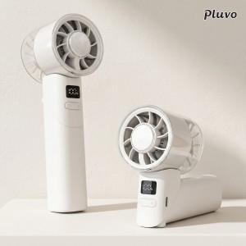

【상세/제작정보】 | <span style="font-size: 12pt;"><b>** 배송비- 한박스 60개 / 4000원별도</b></span>

【인쇄/포장옵션】 | 레이저, 풀칼라 / 시판박스

【공급단가】 | 수량 | 50~ | 100~ | 500~ | 1,000~ | 2,000~
*VAT별도 | 단가 | 16,360원 | 16,090원 | 15,680원 | 15,400원 | 14,990원

【상품 URL】 | https://dev.easy1.co.kr:443/src/goods_detail.php?gdno=32733

